Sheet1
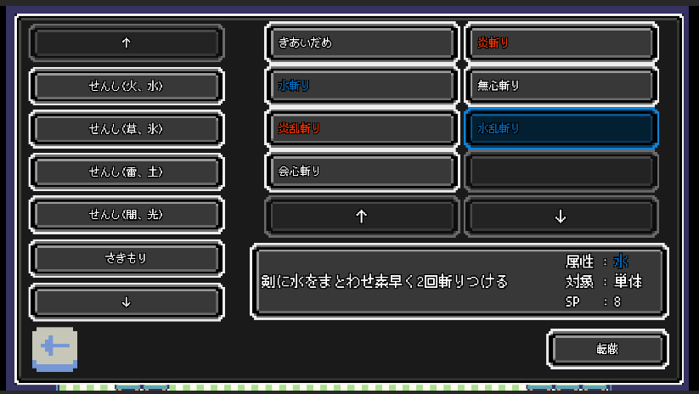
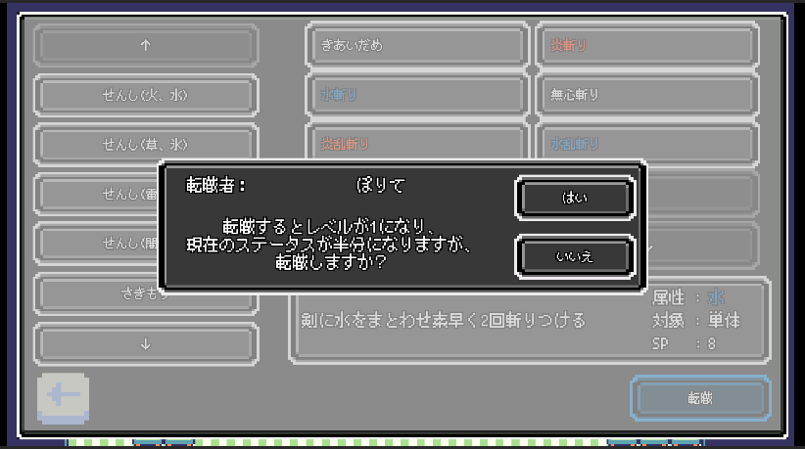
・添付させていただいたAPKファイルに関しまして
以下のテンプレートの内容の理解を行い、
バグの修正と要素の追加をして、新たにRPGのシステムを構築し直し、作成を行ったRPGの導入部分になります。
ご確認していただきたいのが、RPGのシステムになりますので、導入部分のみにしております。

・2D RPG キット
https://assetstore.unity.com/packages/templates/packs/2d-rpg-kit-163910?locale=ja-JP

作成時は大きく以下の2点を中心に心がけて、快適さとやりこみ要素のあるRPGをコンセプトにしました。
・快適さ
快適に移動できるようにボタンでの移動からバーチャルパッドでの移動に変更。

ストーリの進行が途中で分からなくなる問題を防ぐために、現在進行中のクエストを確認できるように変更。

一度行った町にすぐ戻れるようにワープ機能を追加。

味方全滅時にゲームオーバーでタイトル画面ではなく、最後に訪れた町の病院に転送されるように変更。

セーブをどこでも行えるように変更。

・やりこみ要素
町にいるキャラのほとんどを仲間にできるようにゲームシステムの変更。

キャラクターに職業を追加して、転職ができるように変更。

上記に加えまして、バトルシステムの変更等を行い、快適で楽しく、ゲームを進められるように工夫しました。

UIの調整、バグの修正、追加した要素が複数あるのですが、数が多いので、メインで紹介させていただきたい追加要素の説明をさせていただきます。

1. 移動方法の変更
・既存の移動方法がボタンになっており、一度画面から手を離さないと別方向に移動できなかったので、ドラッグ操作で移動できるように変更しました。

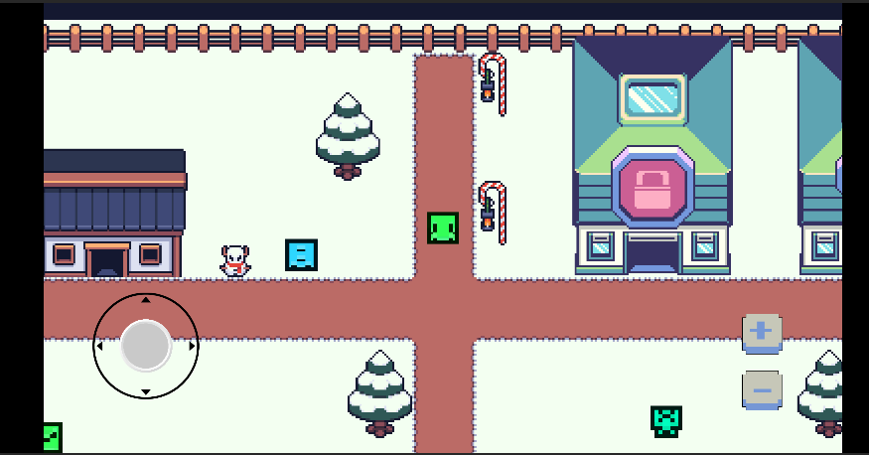

2. バトルシステムの変更
実際に戦闘を行っている画面を録画しましたので、ご確認ください。
https://www.youtube.com/watch?v=NjLVkn6_Nf8&ab_channel=%F0%9D%93%A1%F0%9D%93%AE%F0%9D%93%B7

3. 仲間の入れ替え
今回のコンセプトのやりこみ要素として町にいるキャラのほとんどを仲間にできるようにしており、パーティの編成が必要になった為、管理画面の作成を行いました。
画面内ではキャラクターの能力を確認することができます。
実際の画面はあばしりまちの病院内のPCから確認できるので、ご確認していただけると幸いです。

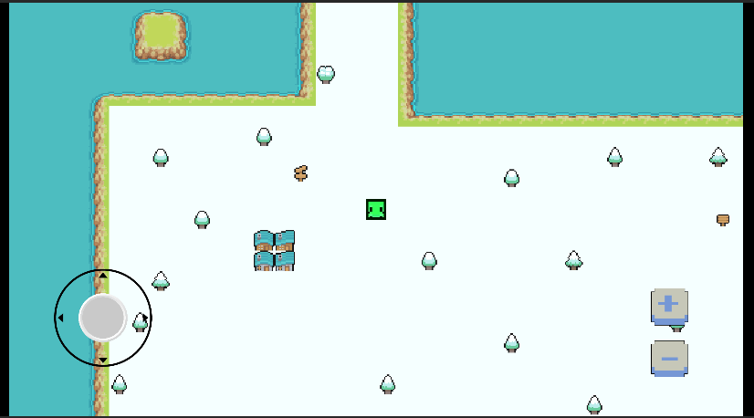
・ワールドマップ抜粋 ,,, 赤枠内があばしりまちになっています。 | ・あばしりまち抜粋 … 赤枠内が病院になっています。 |  | ・病院抜粋 … 赤枠内のPCからパーティー管理画面の確認ができます。
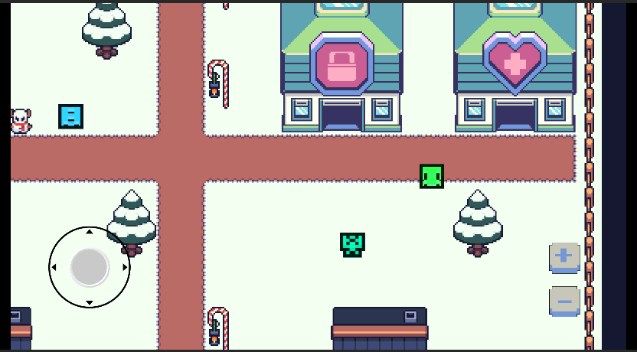
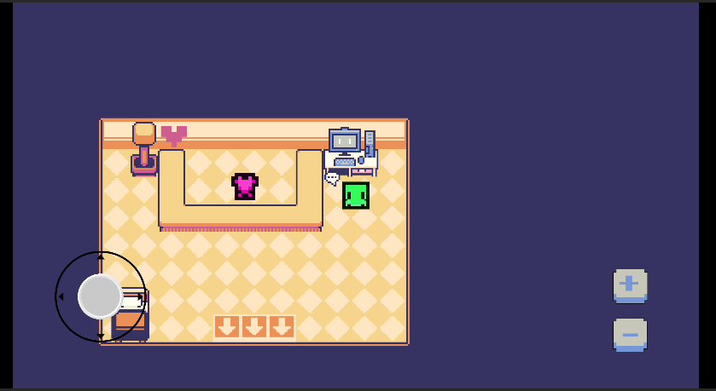

・パーティー管理画面抜粋
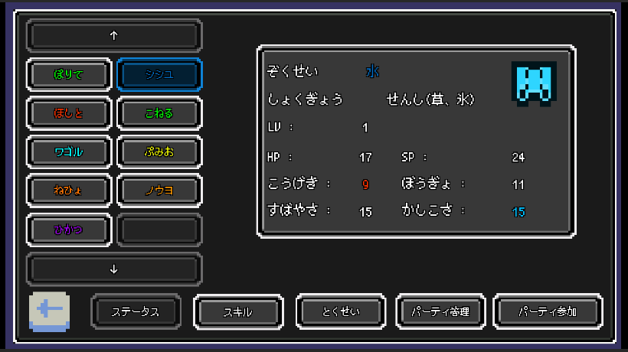

4. クエストシステムの変更
メニュー画面にクエスト確認の画面を作成して、いつでも進行中のクエストを確認できるようにしています。

・メニュー画面抜粋 |  | ・クエストメニュー抜粋
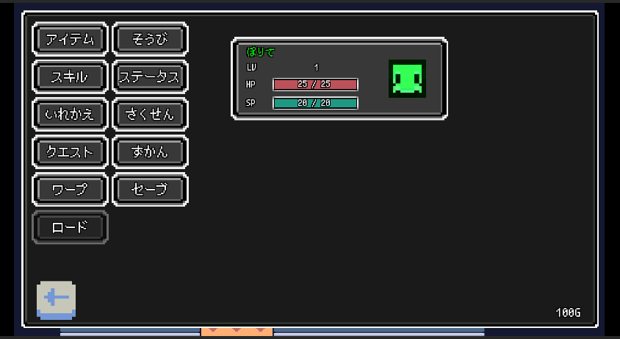
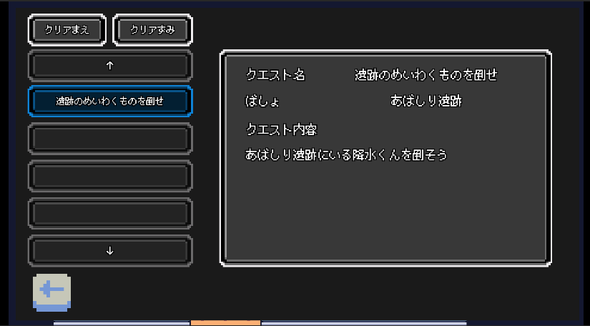

5. 職業の概念の追加、転職システムの追加
やりこみ要素として転職システムを追加しており、最大レベル(40レベル)になっているキャラは転職できるようにしています。
実際の画面はあばしりまちのショップ内のPCから確認できるので、ご確認していただけると幸いです。

・ワールドマップ抜粋 ,,, 赤枠内があばしりまちになっています。 |  | ・あばしりまち抜粋 … 赤枠内がショップになっています。 | ・ショップ抜粋 … 赤枠内のPCから転職画面の確認ができます。
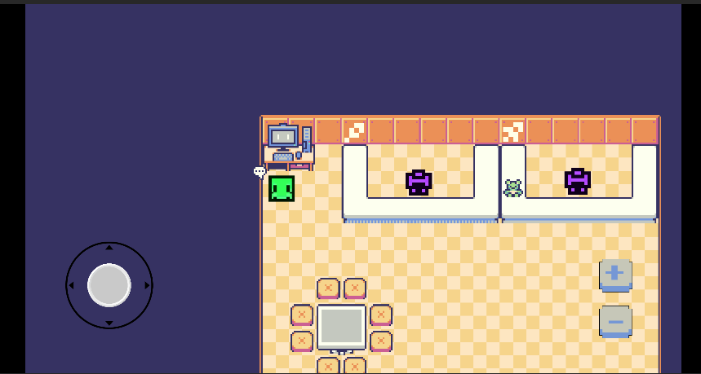

・転職画面抜粋(1) |  | ・転職画面抜粋(2) … 各職業の上昇しやすい、しにくいステータスの表示を行います。
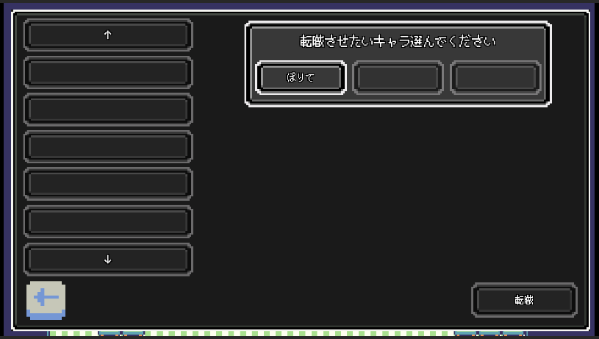
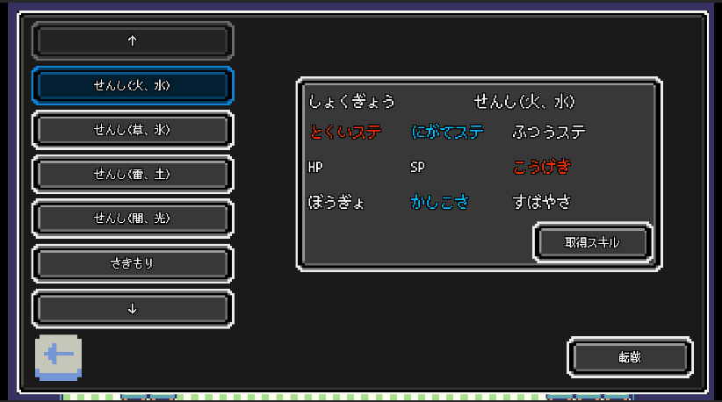

・転職画面抜粋(3) … 各職業の取得できるスキルの表示を行っています。 |  | ・転職画面抜粋(4)

